뇌 신경망 구조
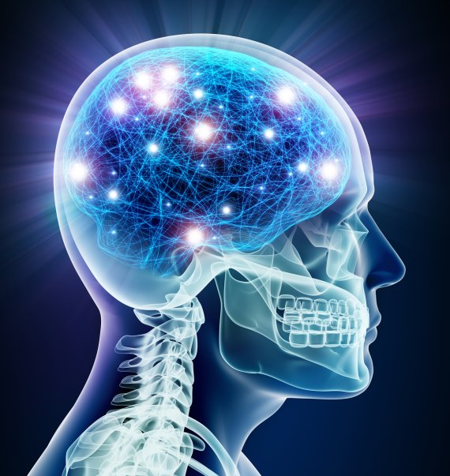
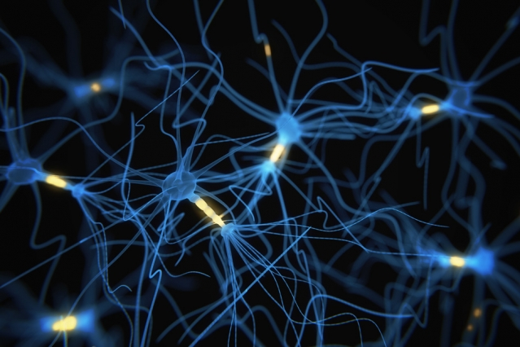

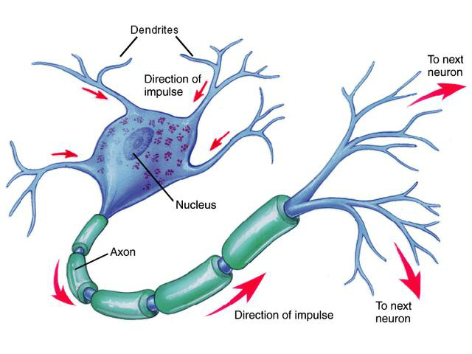

천억개 뉴론(신경세포) | 100조개 시냅스(연결망)

정보를 어떤 형태로 전달할까?

no activation
 |  |  |  |  |  |  |  |  |  | 모든 데이터에 대한 오차제곱의 합을 최소화하는 파라미터를 찾는다

1
1
x1 | x2 | y |  |  |  |  |  |  |  | loss | 오차제곱 | 3.4612101377
0.37 | 0.69 | 3.8
0.76 | 0.16 | 5.3
0.91 | 0.45 | 5.3 |  |  |  | 1.3 |  | 2.1 | predicted y |  | true y
0.10 | 0.05 | 4.5 |  |  | -0.5 |  | 1.279
z1
0.53 | 0.60 | 6.1
x1
y
0.23 | 0.18 | 4.6 | 0.283 |  | 0.3 |  |  | 0.6
0.14 | 0.95 | 5.1
0.85 | 0.44 | 3.8 |  |  | -1.2
0.52 | 0.88 | 5.3
0.63 | 0.38 | 3.2 |  |  | -0.2 |  |  |  | 3.040 |  | 4.9

x2
 |  |  |  |  |  |  |  | -0.3
z2
 |  |  | 0.530 |  | 0.5

 |  |  |  |  |  |  | -0.574

data file |  |  |  | input layer |  |  | hidden layer |  | output layer

 |  |  |  |  |  |  |  |  | ▶ 주어진 파라미터에서 X가 바뀌면 f(X)가 바뀐다

 |  |  |  |  |  |  |  |  | ▶ 주어진 X, y에서 파라미터가 바뀌면 f(X)가 바뀌고 Loss 가 바뀐다

 |  |  |  |  |  |  |  |  | ▶ 모든 데이터에서 Loss의 합을 최소화하는 파라미터를 찾는다

RELU activation
1
1
x1 | x2 | y |  |  |  |  |  |  |  | loss | 오차제곱 | 9.5832490931
0.37 | 0.69 | 3.8
0.76 | 0.16 | 5.3
0.91 | 0.45 | 5.3 |  |  |  | 1.3 |  | 2.1 | predicted y |  | true y
0.10 | 0.05 | 4.5 |  |  | -0.5 |  | 0.000
z1
0.53 | 0.60 | 6.1
x1
y
0.23 | 0.18 | 4.6 | 1.428 |  | 0.3 |  |  | 0.6
0.14 | 0.95 | 5.1
0.85 | 0.44 | 3.8 |  |  | -1.2 |  | RELU
0.52 | 0.88 | 5.3
0.63 | 0.38 | 3.2 |  |  | -0.2 |  |  |  | 1.304 |  | 4.4
x2
 |  |  |  |  |  |  |  | -0.3
z2
 |  |  | 9.731 |  | 0.5

 |  |  |  |  |  |  | 2.652

data file |  |  |  | input layer |  |  | hidden layer |  | output layer

 |  |  |  |  |  | Relu(z)=max(z,0)
 |  |  |  |  |  | Relu는 주로 은닉층의 activation으로 사용한다

파라미터 최적화(학습)
 |  |  |  |  |  |  |  |  |  |  | 모든 데이터에 대한 오차제곱의 합을 최소화하는 파라미터를 찾는다

1
1
x1 | x2 | y
0.37 | 0.69 | 3.8 | training data
-2.10 | 0.80 | 4.2
1.00 | -3.20 | 3.9 | test data |  |  |  | 1.3 | 1.272 | 2.1 | predicted y |  | true y |  | Loss
-1.50 | -1.50 | 4.1 |  |  |  | -0.5 |  | 0.510 |  |  |  |  |  | 오차제곱
z1
x1
y
 |  |  |  | 0.37 |  | 0.3 |  |  | 0.6
 |  |  |  | -2.10
 |  |  |  |  |  | -1.2 |  | RELU

x2
z2
 |  |  |  |  |  | -0.2 |  |  |  | 2.86 |  | 3.8 |  | 0.88
 |  |  |  | 0.69 |  |  |  |  | -0.3 | 1.68 |  | 4.2 |  | 6.35
 |  |  |  | 0.80 |  | 0.5 |  |  |  |  |  |  | 오차제곱의 합 | 7.23


 |  |  |  |  |  |  |  | 0.000
 |  |  |  |  |  |  |  | 2.420
 |  |  |  |  | input layer |  |  | hidden layer |  | output layer

 |  |  |  |  |  |  |  |  |  | 데이터가 많고 파라미터가 많으면 엑셀을 사용하기 어렵다.
 |  |  |  |  |  |  | Relu(z)=max(z,0) |  |  | 보다 신뢰성있는 optimizer가 필요하다
 |  |  |  |  |  |  | Relu는 주로 은닉층의 activation으로 사용한다

파라미터 최적화 결과
 |  |  |  |  |  |  |  |  |  |  | 모든 데이터에 대한 오차제곱의 합을 최소화하는 파라미터를 찾는다

1
1
x1 | x2 | y
0.37 | 0.69 | 3.8 | training data
-2.10 | 0.80 | 4.2
1.00 | -3.20 | 3.9 | test data |  |  |  | 1.4936930575 | 1.224 | 3.2830353362 | predicted y |  | true y |  | Loss
-1.50 | -1.50 | 4.1 |  |  |  | -0.68206086245 |  | 2.170 |  |  |  |  |  | 오차제곱
z1
x1
y
 |  |  |  | 0.37 |  | -0.39195986706 |  |  | 0.42247674443
 |  |  |  | -2.10
 |  |  |  |  |  | 1.0022059722 |  | RELU

x2
z2
 |  |  |  |  |  | -0.18294596052 |  |  |  | 3.80 |  | 3.8 |  | 0.00
 |  |  |  | 0.69 |  |  |  |  | 0.17810049668 | 4.20 |  | 4.2 |  | 0.00
 |  |  |  | 0.80 |  | 0.35435131875 |  |  |  |  |  |  | 오차제곱의 합 | 0.00

 |  |  |  |  |  |  |  | 0.000
 |  |  |  |  |  |  |  | 0.000
 |  |  |  |  | input layer |  |  | hidden layer |  | output layer

 |  |  |  |  |  |  | Relu(z)=max(z,0)
 |  |  |  |  |  |  | Relu는 주로 은닉층의 activation으로 사용한다

예측
1
1
x1 | x2 | y
0.37 | 0.69 | 3.8 | training data
-2.10 | 0.80 | 4.2
1.00 | -3.20 | 3.9 | test data |  |  |  | 1.4936930575 | 1.687 | 3.2830353362 | predicted y | true y |  | Loss
-1.50 | -1.50 | 4.1 |  |  |  | -0.68206086245 |  | 2.356 |  |  |  |  | 오차제곱
z1
x1
y
 |  |  |  | 1.00 |  | -0.39195986706 |  |  | 0.42247674443
 |  |  |  | -1.50
 |  |  |  |  |  | 1.0022059722 |  | RELU

x2
z2
 |  |  |  |  |  | -0.18294596052 |  |  |  | 4.00 | 3.9 |  | 0.01
 |  |  |  | (3.20) |  |  |  |  | 0.17810049668 | 4.28 | 4.1 |  | 0.03
 |  |  |  | (1.50) |  | 0.35435131875 |  |  |  |  |  | 오차제곱의 합 | 0.04

 |  |  |  |  |  |  |  | 0.000
 |  |  |  |  |  |  |  | 0.000
 |  |  |  |  | input layer |  |  | hidden layer |  | output layer

 |  |  |  |  |  |  | Relu(z)=max(z,0)
 |  |  |  |  |  |  | Relu는 주로 은닉층의 activation으로 사용한다

softmax activation
 |  | one-hot code |  | 분류문제에서 y는 명목척도가 속하는 카테고리를 나타내는 one-hot code로 변환한다

1
1
x1 | x2 | y1 | y2 |  |  |  |  |  |  |  |  |  | loss = | 크로스 엔트로피 | 2.3106424806 |  | 크로스-엔트피는 확률분포 예측치와 원핫코드의 차이를 나타내는 손실함수이다
0.42 | 0.65 | 0 | 1
0.83 | 0.11 | 1 | 0
0.14 | 0.58 | 0 | 1 |  |  |  | 1.3664587434 |  |  | 2.0528595424 | 변환전 | 2.497 |  | true y
0.04 | 0.86 | 0 | 1 |  |  | -0.41165285897 |  | 0.841 | 0.40397390951 |  | 변환후 | 0.901 |  | 0 |  | ▶ 주어진 파라미터에서 X가 바뀌면 f(X)가 바뀐다
z1
y₁
0.93 | 0.77 | 0 | 1
x1
0.84 | 0.64 | 1 | 0 | 1.256 |  | 0.23783107082 |  |  | 0.52765176321 |  |  |  |  |  |  | ▶ 주어진 X, y에서 파라미터가 바뀌면 f(X)가 바뀌고 Loss 가 바뀐다
0.32 | 0.03 | 0 | 1
0.83 | 0.64 | 0 | 1 |  |  | -1.1858894245 |  | RELU | -0.13485395854 |  |  | Softmax |  |  |  | ▶ 모든 데이터에서 Loss의 합을 최소화하는 파라미터를 찾는다
0.06 | 0.56 | 1 | 0
0.10 | 0.63 | 1 | 0 |  |  | -0.27059392549 |  |  | 0.30899836029
x2
y₂
z2
 |  |  |  | 3.045 |  | 0.45983923691
 |  |  |  |  |  |  |  |  | -0.59554342204
 |  |  |  |  |  |  |  | 0.000 |  |  | 변환전 | 0.291
 |  |  |  |  |  |  |  |  |  |  | 변환후 | 0.099 |  | 1
data file |  |  |  |  | input layer |  |  | hidden layer |  |  |  | output layer

 |  |  |  |  |  |  | 은닉층을 많이 만들면 deep neural Network가 되고 이를 활용한 학습을 Deep Learning이라고 한다 |  |  |  | softmax는 예측치를 확률분포로 나타낸다

 |  |  |  |  |  |  |  |  |  |  |  |  | 이제 colab으로 본격적인 실습을 해보겠습니다.

